Sheet1
第1天 | 第二天 | 第三天
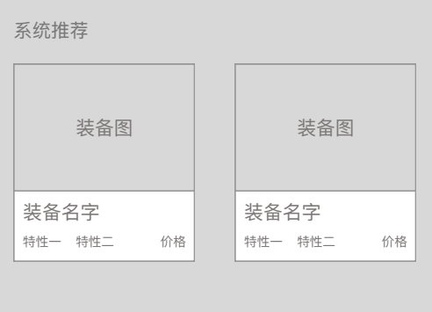  | 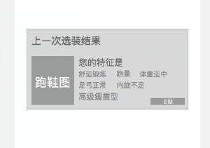 |  | *因为要拍视频，所以时间会存在一定偏差
  |  | 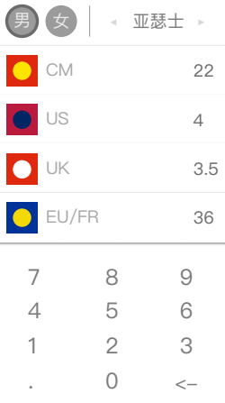
  | 

